1
Когда используется критерий Стьюдента, а когда Z –критерий?

Если неизвестна сигма генеральной совокупности и соблюдаются остальные условия применимости параметрических тестов, то следует использовать критерий Стьюдента.

Критерий Стьюдента находится по формуле: | Z –критерий находится по формуле:
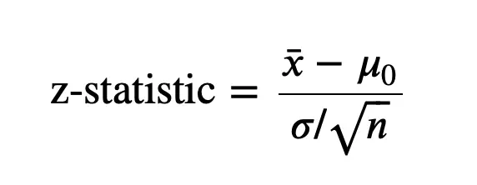
 |  | х - выборочное среднее σ - стандартное отклонение образца n - размер выборки μ - средняя численность населения

σ_н - стандартное несмещенное отклонение, расчитанное по выборке

Стандартное отклонение совокупности оценивается путем деления стандартного отклонения выборки на квадратный корень размера совокупности.

Критерий Стьюдента подходит для проверки гипотезы о проблемах с ограниченным размером выборки, то есть с размером выборки менее тридцати и с неизвестной дисперсией генеральной совокупности. С другой стороны, z-тест используется, чтобы показать отклонение точки данных от среднего значения набора данных. Кроме того, z-тест используется для наборов данных, для которых известно стандартное отклонение. Размер выборки набора данных также должен быть обширным; оно должно превышать тридцать.

